data aset IKNB
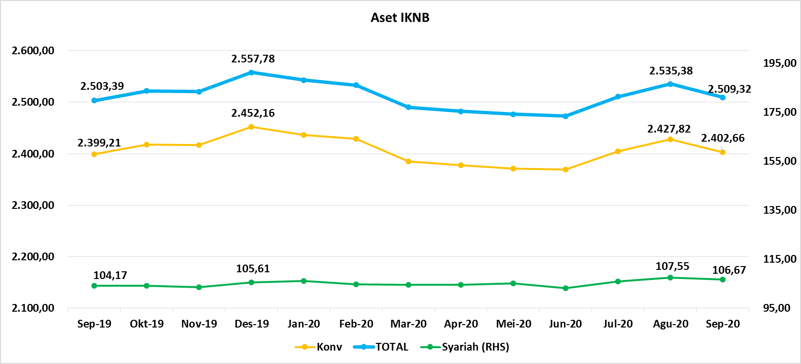
ASET INDUSTRI KEUANGAN NON BANK |  |  |  | ASET INDUSTRI KEUANGAN NON BANK

 |  |  | dalam triliun Rp |  |  |  | dalam miliar Rp
Komponen | September 2020 |  | Total | Komponen | September 2020 |  | Total
 | Konvensional | Syariah |  |  | Konvensional | Syariah
Asuransi | 1,312.55 | 41.17 | 1,353.72 | Asuransi | 1,312,554.21 | 41,167.94 | 1,353,722.15
Asuransi Jiwa | 510.40 | 33.01 | 543.41 | Asuransi Jiwa | 510,395.98 | 33,010.82 | 543,406.80
Asuransi Umum | 165.57 | 5.97 | 171.54 | Asuransi Umum | 165,572.24 | 5,969.19 | 171,541.44
Reasuransi | 26.69 | 2.19 | 28.88 | Reasuransi | 26,692.00 | 2,187.93 | 28,879.93
Asuransi Wajib | 128.05 | - | 128.05 | Asuransi Wajib | 128,046.39 | - | 128,046.39
Asuransi Sosial (BPJS) | 481.85 | - | 481.85 | Asuransi Sosial (BPJS) | 481,847.59 | - | 481,847.59
Lembaga Pembiayaan | 564.62 | 23.52 | 588.13 | Lembaga Pembiayaan | 564,617.67 | 23,516.51 | 588,134.18
Perusahaan Pembiayaan | 457.63 | 16.98 | 474.61 | Perusahaan Pembiayaan | 457,627.95 | 16,977.87 | 474,605.82
Modal Ventura | 16.27 | 2.65 | 18.93 | Modal Ventura | 16,274.46 | 2,654.80 | 18,929.26
PP Infrastruktur | 90.72 | 3.88 | 94.60 | PP Infrastruktur | 90,715.27 | 3,883.83 | 94,599.11
Dana Pensiun | 295.04 | 1.93 | 296.98 | Dana Pensiun | 295,043.87 | 1,934.82 | 296,978.69
DPPK-PPMP | 157.58 | 0.53 | 158.11 | DPPK-PPMP | 157,575.23 | 530.10 | 158,105.34
DPPK-PPIP | 35.95 | 0.10 | 36.05 | DPPK-PPIP | 35,951.85 | 102.46 | 36,054.31
DPLK | 101.52 | 1.30 | 102.82 | DPLK | 101,516.79 | 1,302.26 | 102,819.04
LKK | 213.53 | 39.49 | 253.02 | LKK | 213,533.56 | 39,485.06 | 253,018.62
1. LPEI | 84.15 | 13.24 | 97.39 | 1. LPEI | 84,145.35 | 13,242.13 | 97,387.48
2. Pergadaian | 60.25 | 11.36 | 71.61 | 2. Pergadaian | 60,254.52 | 11,356.74 | 71,611.26
3. Lembaga Penjamin | 21.26 | 2.78 | 24.04 | 3. Lembaga Penjamin | 21,257.88 | 2,780.54 | 24,038.43
4. PT SMF (Persero) | 28.14 | 4.55 | 32.69 | 4. PT SMF (Persero) | 28,144.73 | 4,548.52 | 32,693.24
5. PT PNM (Persero) | 17.26 | 7.56 | 24.82 | 5. PT PNM (Persero) | 17,261.77 | 7,557.12 | 24,818.89
6. PT Danareksa (Persero) | 2.47 | - | 2.47 | 6. PT Danareksa (Persero) | 2,469.32 | - | 2,469.32
Jasa Penunjang | 12.99 | - | 12.99 | Jasa Penunjang | 12,990.53 | - | 12,990.53
Pialang Asuransi | 8.16 | - | 8.16 | Pialang Asuransi | 8,159.95 | - | 8,159.95
Pialang Reasuransi | 4.83 | - | 4.83 | Pialang Reasuransi | 4,830.58 | - | 4,830.58
LKM | 0.65 | 0.49 | 1.14 | LKM | 650.00 | 490.00 | 1,140.00
Fintech | 3.27 | 0.07 | 3.35 | Fintech | 3,273.48 | 72.65 | 3,346.13
TOTAL | 2,402.66 | 106.67 | 2,509.33 | TOTAL | 2,402,663.33 | 106,666.98 | 2,509,330.31

Keterangan :
Data aset LKM menggunakan data Kuartal II 2020.
Data aset Jasa Penunjang menggunakan data Semester I 2020
 |  |  |  |  |  |  | triliun Rp

Pelaku IKNB
JUMLAH PELAKU
INDUSTRI KEUANGAN NON BANK

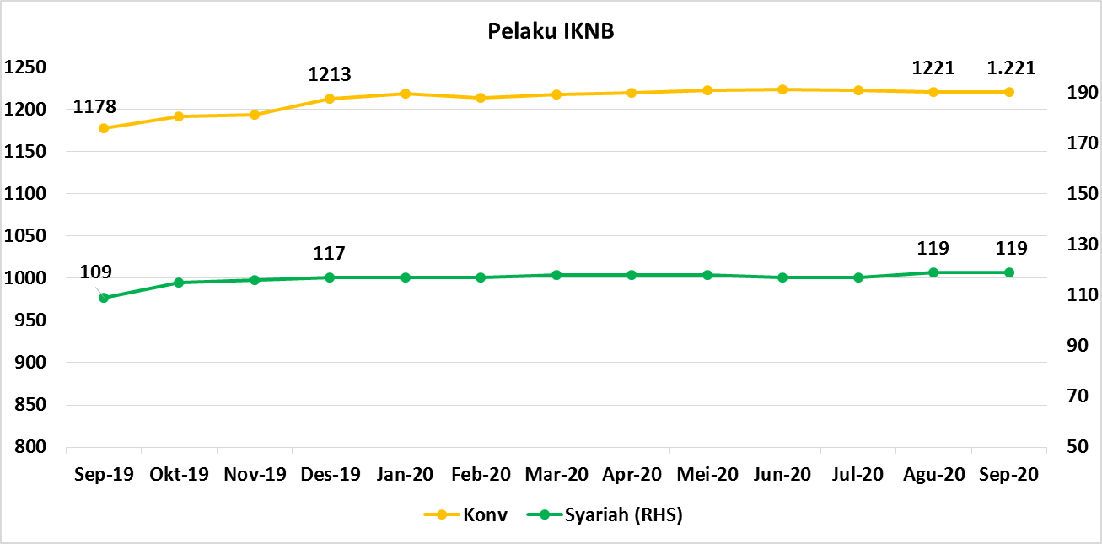
Komponen | September 2020 |  | Total
 | Konvensional | Syariah*
Asuransi | 139 | 13 | 152
Asuransi Jiwa | 54 | 7 | 61
Asuransi Umum | 74 | 5 | 79
Reasuransi | 6 | 1 | 7
Asuransi Wajib | 3 | 0 | 3
Asuransi Sosial (BPJS) | 2 | - | 2
Lembaga Pembiayaan | 235 | 9 | 244
Perusahaan Pembiayaan | 176 | 5 | 181
Modal Ventura | 57 | 4 | 61
PP Infrastruktur | 2 | 0 | 2
Dana Pensiun | 216 | 4 | 220
DPPK-PPMP | 149 | 1 | 150
DPPK-PPIP | 44 | 1 | 45
DPLK | 23 | 2 | 25
LKK | 112 | 5 | 117
1. LPEI | 1 | - | 1
2. Pergadaian | 88 | 3 | 91
Berizin | 50 | 2 | 52
Terdaftar dan sedang memproses izin | 38 | 1 | 39
3. Lembaga Penjamin | 20 | 2 | 22
4. PT SMF (Persero) | 1 | - | 1
5. PT PNM (Persero) | 1 | - | 1
6. PT Danareksa (Persero) | 1 | - | 1
Jasa Penunjang IKNB | 228 | - | 228
1. Perusahaan Pialang Asuransi | 160 | - | 160
2. Perusahaan Pialang Reasuransi | 42 | - | 42
3. Perusahaan Penilai Kerugian Asuransi | 26 | - | 26
LKM | 146 | 77 | 223
Izin Penuh | 138 | 77 | 215
Izin Bersyarat | 8 | - | 8
Fintech | 145 | 11 | 156
Berizin | 31 | 2 | 33
Terdaftar | 114 | 9 | 123
TOTAL | 1,221 | 119 | 1,340

Keterangan :
*Data Full Fledge Syariah

